SEKS KWARTET
BAARMOEDER | BAARMOEDER
MENSTRUATIE | MAANDVERBAND
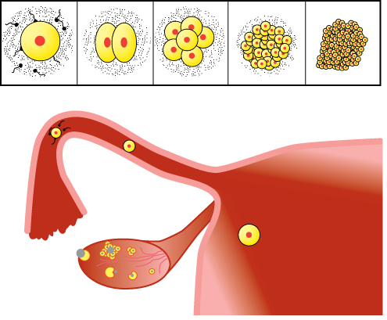
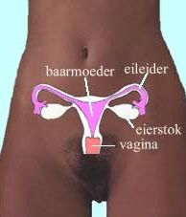

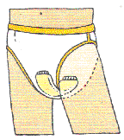

OVULATIE (eisprong) | OVULATIE
MAANDVERBAND | MAANDVERBAND
TAMPON | TAMPON
MENSTRUATIECYCLUS | MENSTRUATIECYCLUS

BAARMOEDER | BAARMOEDER
TAMPON | MENSTRUATIECYCLUS
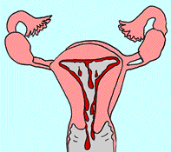
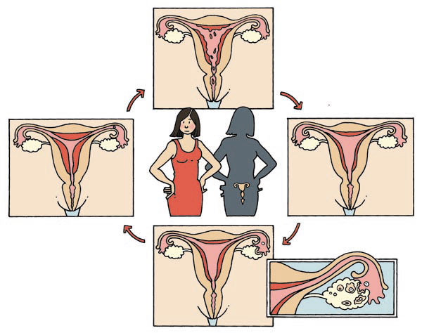

OVULATIE | OVULATIE
MAANDVERBAND | MAANDVERBAND
TAMPON | TAMPON
MENSTRUATIECYCLUS | MENSTRUATIECYCLUS

VOORTPLANTINGSORGANEN | VOORTPLANTINGSORGANEN
MAN - TEELBALLEN | MAN - BIJBALLEN
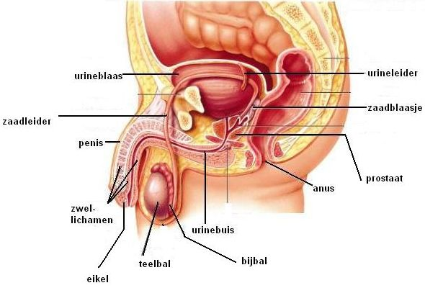

TEELBALLEN | TEELBALLEN
BIJBALLEN | BIJBALLEN
PENIS | PENIS
ZAADLEIDER | ZAADLEIDER

VOORTPLANTINGSORGANEN | VOORTPLANTINGSORGANEN
MAN - PENIS | MAN - ZAADLEIDER

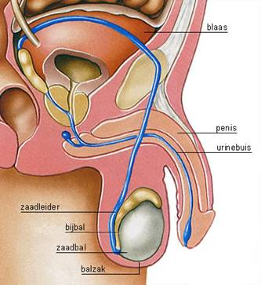

TEELBALLEN | TEELBALLEN
BIJBALLEN | BIJBALLEN
PENIS | PENIS
ZAADLEIDER | ZAADLEIDER

VOORTPLANTINGSORGANEN | VOORTPLANTINGSORGANEN
VROUW - VAGINA | VROUW - BAARMOEDER
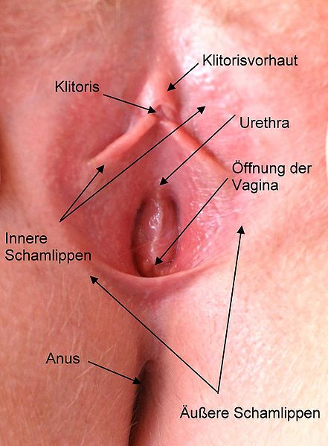

VAGINA | VAGINA
BAARMOEDER | BAARMOEDER
EIERSTOKKEN | EIERSTOKKEN
EILEIDER | EILEIDER

VOORTPLANTINGSORGANEN | VOORTPLANTINGSORGANEN
VROUW - EIERSTOKKEN | VROUW - EILEIDER
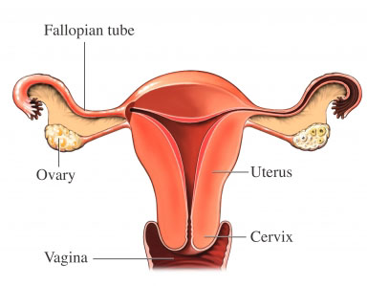

VAGINA | VAGINA
BAARMOEDER | BAARMOEDER
EIERSTOKKEN | EIERSTOKKEN
EILEIDER | EILEIDER

GESLACHTSKENMERKEN MAN | GESLACHTSKENMERKEN MAN
BAARDGROEI | BREDERE SCHOUDERS

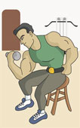


BAARDGROEI | BAARDGROEI
BREDERE SCHOUDERS | BREDERE SCHOUDERS
ZWARE STEM | ZWARE STEM
GROEI SCHAAMHAAR | GROEI SCHAAMHAAR

GESLACHTSKENMERKEN MAN | GESLACHTSKENMERKEN MAN
ZWARE STEM | GROEI SCHAAMHAAR

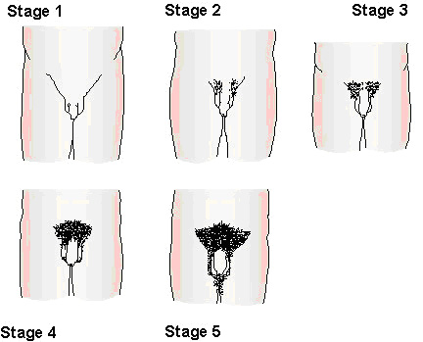

BAARDGROEI | BAARDGROEI
BREDERE SCHOUDERS | BREDERE SCHOUDERS
ZWARE STEM | ZWARE STEM
GROEI SCHAAMHAAR | GROEI SCHAAMHAAR

RELATIES | RELATIES
HETEROSEKSUEEL | HOMOSEKSUEEL



HETERO-SEKSUEEL | HETERO-SEKSUEEL
HOMO-SEKSUEEL | HOMO-SEKSUEEL
LESBISCHE-RELATIE | LESBISCHE-RELATIE
BI-SEKSUEEL | BI-SEKSUEEL

RELATIES | RELATIES
LESBISCHE RELATIE | BI-SEKSUEEL





HETERO-SEKSUEEL | HETERO-SEKSUEEL
HOMO-SEKSUEEL | HOMO-SEKSUEEL
LESBISCHE-RELATIE | LESBISCHE-RELATIE
BI-SEKSUEEL | BI-SEKSUEEL

GESLACHTSKENMERKEN VROUW | GESLACHTSKENMERKEN VROUW
RONDERE VORMEN | BREDERE HEUPEN

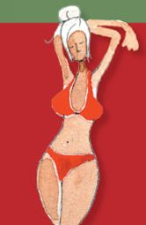


BREDERE HEUPEN | BREDERE HEUPEN
RONDERE VORMEN | RONDERE VORMEN
GROEI BORSTEN | GROEI BORSTEN
GROEI SCHAAMHAAR | GROEI SCHAAMHAAR

GESLACHTSKENMERKEN VROUW | GESLACHTSKENMERKEN VROUW
GROEI BORSTEN | GROEI SCHAAMHAAR
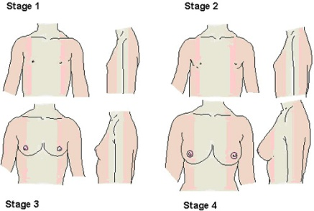
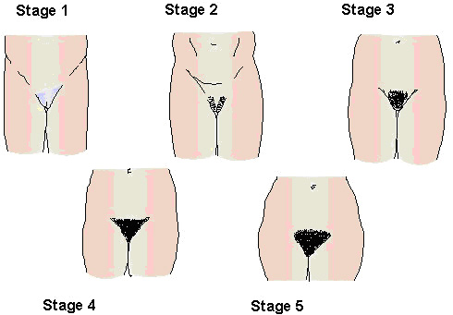

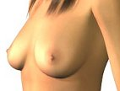

BREDERE HEUPEN | BREDERE HEUPEN
RONDERE VORMEN | RONDERE VORMEN
GROEI BORSTEN | GROEI BORSTEN
GROEI SCHAAMHAAR | GROEI SCHAAMHAAR

voorbehoedsmiddelen | voorbehoedsmiddelen
condoom | vrouwen condoom
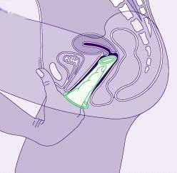

CONDOOM | CONDOOM
VROUWEN CONDOOM | VROUWEN CONDOOM
PIL | PIL
SPIRAALTJE | SPIRAALTJE

voorbehoedsmiddelen | voorbehoedsmiddelen
PIL | SPIRAALTJE

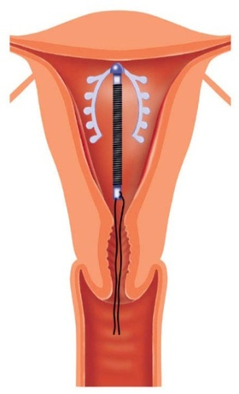

CONDOOM | CONDOOM
VROUWEN CONDOOM | VROUWEN CONDOOM
PIL | PIL
SPIRAALTJE | SPIRAALTJE

GEBOORTE BABY | GEBOORTE BABY
WEEËN | ONTSLUITING
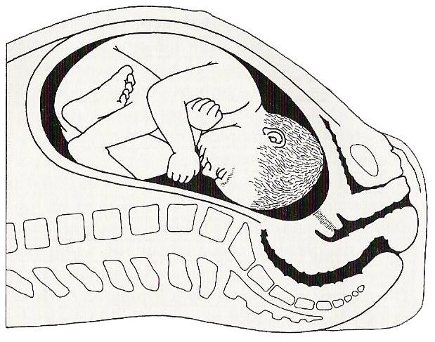
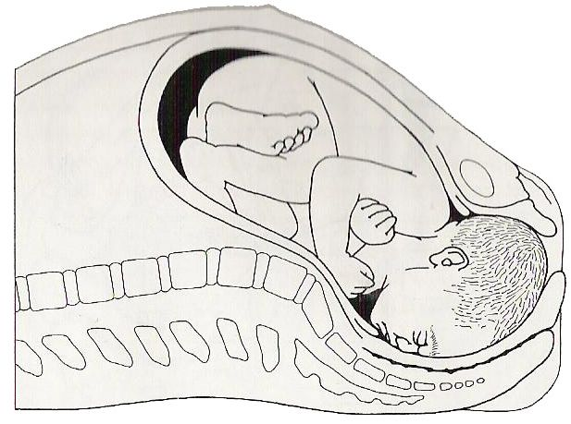

WEEËN | WEEËN
ONTSLUITING | ONTSLUITING
HOOFDJE KOMT UIT VAGINA | HOOFDJE KOMT UIT VAGINA
BEVALLING NAGEBOORTE | BEVALLING NAGEBOORTE

GEBOORTE BABY | GEBOORTE BABY
GEBOORTE | NAGEBOORTE
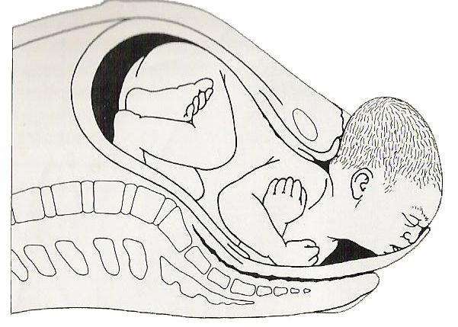
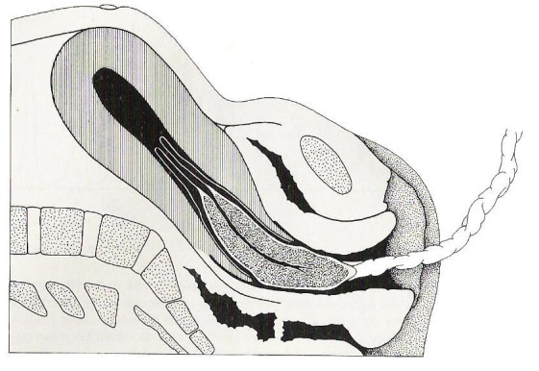

WEEËN | WEEËN
ONTSLUITING | ONTSLUITING
HOOFDJE KOMT UIT VAGINA | HOOFDJE KOMT UIT VAGINA
BEVALLING NAGEBOORTE | BEVALLING NAGEBOORTE

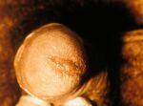
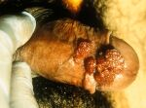
GESLACHTSZIEKTEN | GESLACHTZIEKTEN
CHLAMYDIA | GENITIALE WRATTEN
<- penis | penis met
besmet door | genitale
met chlamydia | wratten

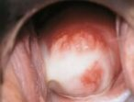

vagina besmet | vagina met
met chlamydia | genitale wratten

SOA | SOA
GENITIALE WRATTEN | GENITIALE WRATTEN
HERPES | HERPES
CHLAMYDIA | CHLAMYDIA

GESLACHTSZIEKTEN | GESLACHTZIEKTEN
HERPES | SOA verzamelnaam
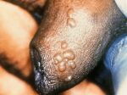
penis besmet | Seksueel
met | Overdraagbare Aandoeningen
herpes | SOA's zijn te voorkomen door
 | condooms te gebruiken
 | als je seks hebt.

vagina besmet
met
herpes

SOA | SOA
GENITIALE WRATTEN | GENITIALE WRATTEN
HERPES | HERPES
CHLAMYDIA | CHLAMYDIA

GESLACHTSGEMEENSCHAP | GESLACHTSGEMEENSCHAP
VRIJEN | GEMEENSCHAP

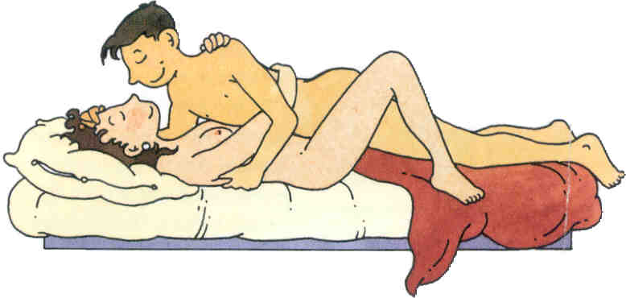

ZOENEN / VRIJEN | ZOENEN / VRIJEN
GEMEENSCHAP | GEMEENSCHAP
ZAADLOZING | ZAADLOZING
BEVRUCHTING van EICEL | BEVRUCHTING van EICEL

GESLACHTGEMEENSCHAP | GESLACHTGEMEENSCHAP
ZAADLOZING | BEVRUCHTING EICEL
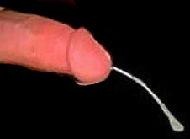
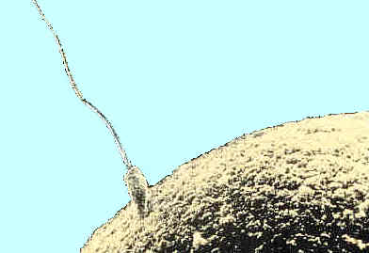

ZOENEN / VRIJEN | ZOENEN / VRIJEN
GEMEENSCHAP | GEMEENSCHAP
ZAADLOZING | ZAADLOZING
BEVRUCHTING van EICEL | BEVRUCHTING van EICEL

